行政事業レビューシート
※平成３１年以降の表記は、新元号に読み替えることとする。
 |  |  |  |  |  |  |  |  |  |  |  |  |  |  |  |  |  |  |  |  |  | 事業番号 |  |  |  |  |  | 0122
平成３１年度行政事業レビューシート |  |  |  |  |  |  |  |  |  |  |  |  |  |  |  |  |  |  |  |  | （ | 国土交通省 |  |  |  |  |  |  |  |  | ）
事業名 |  |  |  | 砂防管理事業 |  |  |  |  |  |  |  |  |  |  | 担当部局庁 |  |  |  | 水管理・国土保全局 |  |  |  |  |  |  | 作成責任者
事業開始年度 |  |  |  | 平成２０年度 |  |  |  | 事業終了 （予定）年度 |  |  |  |  | 終了予定なし |  | 担当課室 |  |  |  | 砂防計画課 保全課 |  |  |  |  |  |  | 課長 今井 一之 課長 岡本 敦
会計区分 |  |  |  | 一般会計
根拠法令 （具体的な 条項も記載） |  |  |  | 砂防法（明治３０年３月３０日） 第６条：国土交通大臣の直轄管理等 第１４条：国土交通大臣直轄管理の場合の負担 |  |  |  |  |  |  |  |  |  |  | 関係する 計画、通知等 |  |  |  | -
主要政策・施策 |  |  |  | 国土強靱化施策 |  |  |  |  |  |  |  |  |  |  | 主要経費 |  |  |  | 公共事業
事業の目的 （目指す姿を簡潔に。3行程度以内） |  |  |  | 流域の源頭部等での砂防工事の実施が著しく困難な渓流において直轄で設置した砂防設備のうち、火山噴火等に伴う継続的かつ大量の土砂流出等により、都道府県において適正に機能を確保することが著しく困難な砂防設備の管理を行うことを目的とする。
事業概要 （5行程度以内。別添可） |  |  |  | 砂防設備の機能保持のため、直轄砂防管理を実施する渓流毎に巡視・点検、流出土砂量の把握等を行うとともに、設備の機能回復のために必要な除石及び補修等を実施する。
実施方法 |  |  |  | 直接実施、委託・請負
予算額・ 執行額 （単位:百万円） |  |  |  |  |  |  |  |  |  | 28年度 |  |  |  | 29年度 |  |  |  | 30年度 |  |  |  |  | 31年度 |  |  |  | 32年度要求
 |  |  |  | 予算の状況 | 当初予算 |  |  |  |  | 702 |  |  |  | 702 |  |  |  | 703 |  |  |  |  | 714
 |  |  |  |  | 補正予算 |  |  |  |  | 90 |  |  |  | 0 |  |  |  | 0
 |  |  |  |  | 前年度から繰越し |  |  |  |  | 0 |  |  |  | 65 |  |  |  | 0 |  |  |  |  | 157
 |  |  |  |  | 翌年度へ繰越し |  |  |  |  | ▲ 65 |  |  |  | 0 |  |  |  | ▲ 157
 |  |  |  |  | 予備費等 |  |  |  |  | 0 |  |  |  | 0 |  |  |  | 0
 |  |  |  |  | 計 |  |  |  |  | 727 |  |  |  | 767 |  |  |  | 546 |  |  |  |  | 871 |  |  |  | 0
 |  |  |  | 執行額 |  |  |  |  |  | 726 |  |  |  | 766 |  |  |  | 545
 |  |  |  | 執行率（％） |  |  |  |  |  | 100% |  |  |  | 100% |  |  |  | 100%
 |  |  |  | 当初予算＋補正予算に対する執行額の割合（％） |  |  |  |  |  | 92% |  |  |  | 109% |  |  |  | 78%
平成31・32年度 予算内訳 （単位：百万円） |  |  |  | 歳出予算目 |  |  |  |  |  | 31年度当初予算 |  |  |  | 32年度要求 |  |  |  | 主な増減理由
 |  |  |  | 砂防事業費 |  |  |  |  |  | 714

 |  |  |  | その他 |  |  |  |  |  | 0 |  |  |  | 0
 |  |  |  | 計 |  |  |  |  |  | 714 |  |  |  | 0
成果目標及び 成果実績 （アウトカム） |  |  |  | 定量的な成果目標 |  |  |  |  |  | 成果指標 |  |  |  |  |  |  | 単位 |  | 28年度 |  | 29年度 |  |  | 30年度 |  | 中間目標 |  |  | 目標最終年度
 |  |  |  |  |  |  |  |  |  |  |  |  |  |  |  |  |  |  |  |  |  |  |  |  |  | - |  | 年度 | - | 年度
 |  |  |  | 現在管理している２渓流について、適正に砂防施設の機能を確保する |  |  |  |  |  | 適正に砂防施設の機能が確保された渓流の数 |  |  |  |  | 成果実績 |  | ％ |  | 2 |  | 2 |  |  | 2 |  | - |  |  | -
 |  |  |  |  |  |  |  |  |  |  |  |  |  |  | 目標値 |  | ％ |  | 2 |  | 2 |  |  | 2 |  | - |  |  | -
 |  |  |  |  |  |  |  |  |  |  |  |  |  |  | 達成度 |  | ％ |  | 100 |  | 100 |  |  | 100 |  | - |  |  | -
根拠として用いた 統計・データ名 （出典） |  |  |  | 適正に砂防施設の機能が確保された渓流の数 （国土交通省水管理・国土保全局調べ（平成31年3月））

活動指標及び 活動実績 （アウトプット） |  |  |  | 活動指標 |  |  |  |  |  |  |  |  |  |  |  |  | 単位 |  | 28年度 |  | 29年度 |  |  | 30年度 |  | 31年度 活動見込 |  |  | 32年度 活動見込
 |  |  |  | 除石量 |  |  |  |  |  |  |  |  |  |  | 活動実績 |  | 約○万m3 |  | 28 |  | 23 |  |  | 29 |  | -
 |  |  |  |  |  |  |  |  |  |  |  |  |  |  | 当初見込み |  | 約○万m3 |  | 22 |  | 21 |  |  | 22 |  | 23
単位当たり コスト |  |  |  | 算出根拠 |  |  |  |  |  |  |  |  |  |  |  |  | 単位 |  | 28年度 |  | 29年度 |  |  | 30年度 |  | 31年度活動見込
 |  |  |  | - |  |  |  |  |  |  |  |  |  |  | 単位当たり コスト
 |  |  |  |  |  |  |  |  |  |  |  |  |  |  | 計算式
政策評価、新経済・財政再生計画との関係 |  | 政策評価 | 政策 | -
 |  |  | 施策 | -
 |  |  | 測定指標 | 定量的指標 |  |  |  |  |  |  |  |  |  |  |  |  | 単位 |  | 28年度 |  | 29年度 |  |  | 30年度 |  | 中間目標 |  |  | 目標年度
 |  |  |  |  |  |  |  |  |  |  |  |  |  |  |  |  |  |  |  |  |  |  |  |  |  |  |  | 年度 |  | 年度
 |  |  |  | - |  |  |  |  |  |  |  |  |  |  | 実績値
 |  |  |  |  |  |  |  |  |  |  |  |  |  |  | 目標値
 |  |  |  | 定性的指標 |  |  |  |  |  |  | 目標 |  |  |  |  |  | 目標年度 |  | 施策の進捗状況（目標）

 |  |  |  | -

 |  |  |  |  |  |  |  |  |  |  |  |  |  |  |  |  |  |  | 施策の進捗状況（実績）

 |  |  | 本事業の成果と上位施策・測定指標との関係
 |  |  | -

 |  | 新経済・財政再生計画改革工程表 2018 | 取組事項 | 分野：
 |  |  | KPI (第一階層） | ＫＰＩ （第一階層） |  |  |  |  |  |  |  |  |  |  |  |  | 単位 |  | 計画開始時 |  | 30年度 |  |  | 31年度 |  | 中間目標 |  |  | 目標最終年度
 |  |  |  |  |  |  |  |  |  |  |  |  |  |  |  |  |  |  |  | 年度 |  |  |  |  |  |  |  | 年度 |  | 年度
 |  |  |  | - |  |  |  |  |  |  |  |  |  |  | 成果実績
 |  |  |  |  |  |  |  |  |  |  |  |  |  |  | 目標値
 |  |  |  |  |  |  |  |  |  |  |  |  |  |  | 達成度 |  | ％
 |  |  | KPI (第二階層） | ＫＰＩ （第二階層） |  |  |  |  |  |  |  |  |  |  |  |  | 単位 |  | 計画開始時 |  | 30年度 |  |  | 31年度 |  | 中間目標 |  |  | 目標最終年度
 |  |  |  |  |  |  |  |  |  |  |  |  |  |  |  |  |  |  |  | 年度 |  |  |  |  |  |  |  | 年度 |  | 年度
 |  |  |  | - |  |  |  |  |  |  |  |  |  |  | 成果実績
 |  |  |  |  |  |  |  |  |  |  |  |  |  |  | 目標値
 |  |  |  |  |  |  |  |  |  |  |  |  |  |  | 達成度 |  | ％
 |  |  | 本事業の成果と取組事項・KPIとの関係
 |  |  | -

事業所管部局による点検・改善
 |  | 項 目 |  |  |  |  |  |  |  |  |  |  |  |  |  |  |  | 評 価 |  | 評価に関する説明
国費投入の必要性 |  | 事業の目的は国民や社会のニーズを的確に反映しているか。 |  |  |  |  |  |  |  |  |  |  |  |  |  |  |  | ○ |  | 土砂災害による被害の防止・軽減を目的とした事業であり、近年の激甚な災害状況を背景に、国民や社会のニーズは一層高いものとなっている。
 |  | 地方自治体、民間等に委ねることができない事業なのか。 |  |  |  |  |  |  |  |  |  |  |  |  |  |  |  | ○ |  | 砂防法等の関係法令に基づき、土砂災害の防止を目的に国が実施する必要がある事業である。
 |  | 政策目的の達成手段として必要かつ適切な事業か。政策体系の中で優先度の高い事業か。 |  |  |  |  |  |  |  |  |  |  |  |  |  |  |  | ○ |  | 土砂災害による被害の防止・軽減のためには、適切な維持管理が必要であり、優先度が高い事業である。
事業の効率性 |  | 競争性が確保されているなど支出先の選定は妥当か。 |  |  |  |  |  |  |  |  |  |  |  |  |  |  |  | ○ |  | 入札・契約手続きの透明性・競争性の確保に努めており、支出先は一般競争契約等の適切な入札・契約方式により決定している。 同種・類似業務の実績がある業者が多数いることを把握したうえで、適切な発注条件のもと一般競争契約（総合評価）等で発注した結果、一者のみの応募であった。 競争性のない随意契約となった案件は、既存装置改造であり、その契約の相手方は一者に限定されるものである。
 |  |  | 一般競争契約、指名競争契約又は随意契約（企画競争）による支出のうち、一者応札又は一者応募となったものはないか。 |  |  |  |  |  |  |  |  |  |  |  |  |  |  | 有
 |  |  | 競争性のない随意契約となったものはないか。 |  |  |  |  |  |  |  |  |  |  |  |  |  |  | 有
 |  | 受益者との負担関係は妥当であるか。 |  |  |  |  |  |  |  |  |  |  |  |  |  |  |  | ‐
 |  | 単位当たりコスト等の水準は妥当か。 |  |  |  |  |  |  |  |  |  |  |  |  |  |  |  | ○ |  | 現地の施工条件に合わせ経済的な施工を行っている。
 |  | 資金の流れの中間段階での支出は合理的なものとなっているか。 |  |  |  |  |  |  |  |  |  |  |  |  |  |  |  | ○ |  | 実施内容に応じて、地方整備局等へ適切に配分している。
 |  | 費目・使途が事業目的に即し真に必要なものに限定されているか。 |  |  |  |  |  |  |  |  |  |  |  |  |  |  |  | ○ |  | 事業目的に沿って予算を執行しており、その執行状況等を適切に把握・確認している。
 |  | 不用率が大きい場合、その理由は妥当か。（理由を右に記載） |  |  |  |  |  |  |  |  |  |  |  |  |  |  |  | ‐
 |  | 繰越額が大きい場合、その理由は妥当か。（理由を右に記載） |  |  |  |  |  |  |  |  |  |  |  |  |  |  |  | ‐
 |  | その他コスト削減や効率化に向けた工夫は行われているか。 |  |  |  |  |  |  |  |  |  |  |  |  |  |  |  | ○ |  | 事業実施にあたっては、複数の工法を比較検討し、効果的で低コストな工法を用いるなど、コスト縮減に努めている。
事業の有効性 |  | 成果実績は成果目標に見合ったものとなっているか。 |  |  |  |  |  |  |  |  |  |  |  |  |  |  |  | ○ |  | 対象施設の維持管理により適正な機能を保持している。
 |  | 事業実施に当たって他の手段・方法等が考えられる場合、それと比較してより効果的あるいは低コストで実施できているか。 |  |  |  |  |  |  |  |  |  |  |  |  |  |  |  | ○ |  | 複数の工法を比較検討し、効果的で低コストな工法を用いるなど、コスト縮減に努めている。
 |  | 活動実績は見込みに見合ったものであるか。 |  |  |  |  |  |  |  |  |  |  |  |  |  |  |  | ○ |  | 施設の機能保全のために必要な実績をあげている。
 |  | 整備された施設や成果物は十分に活用されているか。 |  |  |  |  |  |  |  |  |  |  |  |  |  |  |  | ○ |  | 適正に管理・補修した施設は、下流の人家等の保全に所要の機能を発揮している。
関連事業 |  | 関連する事業がある場合、他部局・他府省等と適切な役割分担を行っているか。（役割分担の具体的な内容を各事業の右に記載） |  |  |  |  |  |  |  |  |  |  |  |  |  |  |  | ‐
 |  | 所管府省名 |  | 事業番号 |  |  |  |  | 事業名

点検・改善結果 |  | 点検結果 |  | ・予算の執行状況等について、地方整備局等を通じて確認し、事業の効果的・効率的な実施に努めている。また、資金の流れの検証ができるよう、全ての工事・業務等について契約額・支出先及び契約方式等を把握している。 ・入札及び契約内容の妥当性については、第三者機関である入札監視委員会等により審議頂いている。 ・直轄砂防管理に要する予算については、土砂の流出状況を踏まえて要求している。 ・事業を実施している桜島では、年間を通じて恒常的に土砂流出が発生していることから、カメラ等を用いた監視により土砂流出状況を的確に把握して、砂防設備の適正な管理を実施し、地域における土砂災害による人命・資産の被害防止を図っている。
...
 |  |  | 190 |  |  |  |  |  | 平成23年度 |  |  | 160 |  |  |  | 平成24年度 |  |  | 168 |  |  |  |  |  | 平成25年度 |  | 121
 |  |  | 118 |  |  |  |  |  | 平成27年度 |  |  | 123 |  |  |  | 平成28年度 |  |  | 134 |  |  |  |  |  | 平成29年度 |  | 127
 |  |  |  |  |  |  | 0127
 |  |  |  | ※平成30年度実績を記入。執行実績がない新規事業、新規要求事業については現時点で予定やイメージを記入。

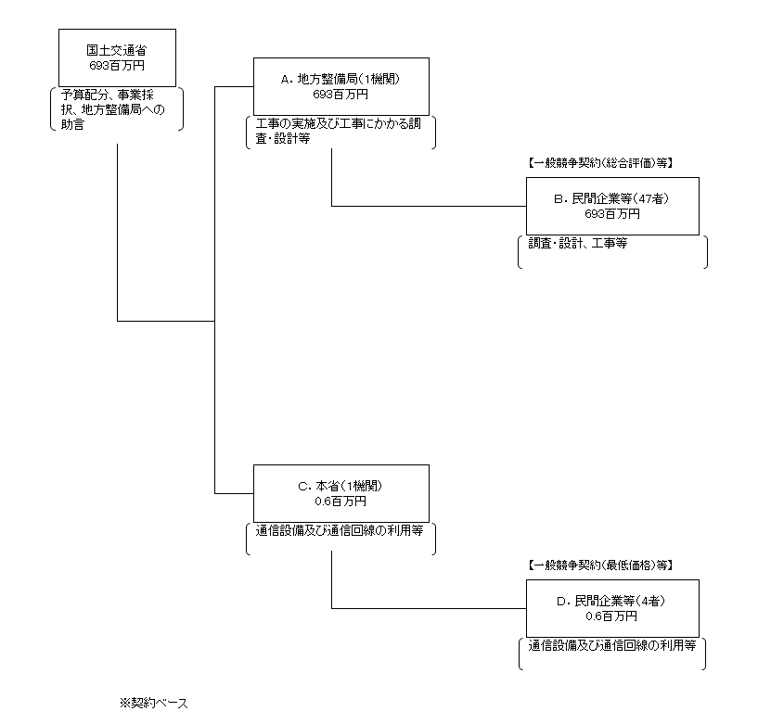
...
支出先上位10者リスト欄についてさらに記載が必要な場合はチェックの上【別紙３】に記載
※Bについて複数契約がある場合、業務概要、契約方式、入札者数、落札率は、最も支出額が大きいものを代表的に記載。
 | 国庫債務負担行為等による契約先上位10者リスト
 |  | ﾌﾞﾛｯｸ 名 | 契 約 先 |  |  | 法 人 番 号 |  |  |  | 業 務 概 要
1 |  | B | （株）九州建設マネジメントセンター |  |  | 4290001067064 |  |  |  | 発注者支援業務
2 |  | B | ジェイエイシーエンジニアリング（株）九州支店 |  |  | 7370001019608 |  |  |  | 発注者支援業務
3 |  | B | （株）丸建技術 |  |  | 7340001014124 |  |  |  | 維持管理にかかる測量業務

